Planilha1
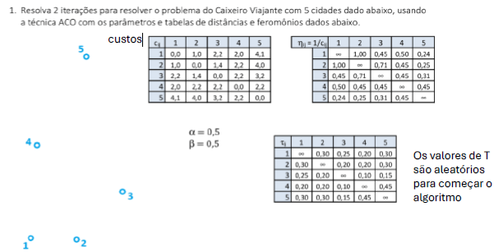

Parâmetros |  | alfa | 0.5 |  | Beta | 0.5
Custos |  |  |  |  |  |  | Inverso do custo
cij | 1 | 2 | 3 | 4 | 5 |  | nij | 1 | 2 | 3 | 4 | 5
1 | 0 | 1 | 2.2 | 2 | 4.1 |  | 1 | #DIV/0! | 1 | 0.45454545455 | 0.5 | 0.24390243902
2 | 1 | 0 | 1.4 | 2.2 | 4 |  | 2 | 1 | #DIV/0! | 0.71428571429 | 0.45454545455 | 0.25
3 | 2.2 | 1.4 | 0 | 2.2 | 3.2 |  | 3 | 0.45454545455 | 0.71428571429 | #DIV/0! | 0.45454545455 | 0.3125
4 | 2 | 2.2 | 2.2 | 0 | 2.2 |  | 4 | 0.5 | 0.45454545455 | 0.45454545455 | #DIV/0! | 0.45454545455
5 | 4.1 | 4 | 3.2 | 2.2 | 0 |  | 5 | 0.24390243902 | 0.25 | 0.3125 | 0.45454545455 | #DIV/0!

Feronômios
Tij | 1 | 2 | 3 | 4 | 5
1 | 0 | 0.3 | 0.25 | 0.2 | 0.3
2 | 0.3 | 0 | 0.2 | 0.2 | 0.3
3 | 0.25 | 0.2 | 0 | 0.1 | 0.15
4 | 0.2 | 0.2 | 0.1 | 0 | 0.45
5 | 0.3 | 0.3 | 0.15 | 0.45 | 0

Loop 1:

